商品登録書
【商 品 登 録 書】

 | 区分 |  |  | 1 |  | 新規 |  |  |  |  |  |  |  |  |  |  |  |  |  |  |  |  | 提出者 |  |  | 松本 光 |  |  |  |  | 提出日 |  |  | 2016-02-11

 | JAN |  |  |  |  |  |  | メーカー名 |  |  |  |  | 商品名1 |  |  |  |  |  |  |  |  |  | 商品名2 |  |  |  |  |  |  |  | フレーバー |  | 容量 |  |  | 希望小売価格
 | 4946842636105 |  |  |  |  |  |  | アサヒフード＆ヘルスケア |  |  |  |  | スリムアップスリム |  |  |  |  |  |  |  |  |  | 野菜ポタージュ |  |  |  |  |  |  |  | - |  | 360g |  |  | ¥2,095

 | 商品画像 |  |  |  |  |  |  |  |  |  |  |  |  |  | 大分類CD |  |  |  | 大分類名 |  |  |  |  |  | 棚割CD |  |  | 棚割名 |  |  |  | 中分類CD |  |  | 中分類名
 | 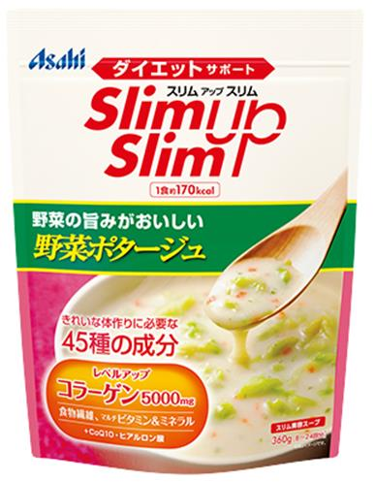 基本画像1枚 |  |  |  |  |  |  |  |  |  |  |  |  |  | 03 |  |  |  | 健康食品 |  |  |  |  |  | 01 |  |  | ダイエット |  |  |  | 030101 |  |  | ダイエット

 |  |  |  |  |  |  |  |  |  |  |  |  |  |  | 確定商品CD |  |  |  |  |  |  |  |  |  | 030101 |  |  |  |  |  |  | 0014

 |  |  |  |  |  |  |  |  |  |  |  |  |  |  | 催事CD |  |  |  | クーポンCD |  |  |  |  |  |  |  |  |  | TOPICS CD |  |  |  | 中分類ランキングCD
 |  |  |  |  |  |  |  |  |  |  |  |  |  |  | - |  |  |  | - |  |  |  |  |  |  |  |  |  | - |  |  |  | -

 |  |  |  |  |  |  |  |  |  |  |  |  |  |  | 商品特徴
 |  |  |  |  |  |  |  |  |  |  |  |  |  |  | ◆味も量も自分好みに調整できる、濃厚コーンスープ。 野菜の食感が楽しめる、うまみたっぷり野菜ポタージュ。ダイエット中に不足しがちな成分や美容ケア成分もしっかり配合して、スリム＆キレイを応援します。味や量を調整することができるので、1食置きかえ（約170kcal)はもちろん、栄養補給、美容ケアのためのサイドメニューとしてなど、いろいろなダイエットシーンにフィットします。

 |  |  |  |  |  |  |  |  |  |  |  |  |  |  | (
 | 使用方法

 | 追加テキスト

 | 購入可能DS |  |  |  |  |  |  |  |  |  | 購入可能EC |  |  |  |  |  |  |  |  |  | お勧めシーズン |  |  |  | 関連リンク商品JAN
 | 1001 | 1002 | 1003 | 1004 | 1005 | 1006 | 1007 | 1008 | 1009 | 1010 | 5001 | 5002 | 5003 | 5004 | 5005 | 5006 | 5007 | 5008 | 5009 | 5010 | SP | SM | A | W | 商品1 |  |  |  |  | 商品2 |  |  |  |  | 商品3
 | - | - | - | - | - | - | - | - | - | - | - | - | - | - | - | - | - | - | - | - | 1 | 1 | 1 | 1 | - |  |  |  |  | - |  |  |  |  | -

 | 写真1 |  | 写真2 |  | 写真3 |  | 写真4 |  |  | 登録日 |  |  |  |  |  |  |  |  | 掲載開始日 |  |  |  |  |  |  |  | 修正日 |  |  |  |  |  | 掲載終了日
 | 1 |  | - |  | - |  | - |  |  | 2016-02-10 |  |  |  |  |  |  |  |  | 即日 |  |  |  |  |  |  |  | - |  |  |  |  |  | -

